图1
面板1： | 商品现状分析

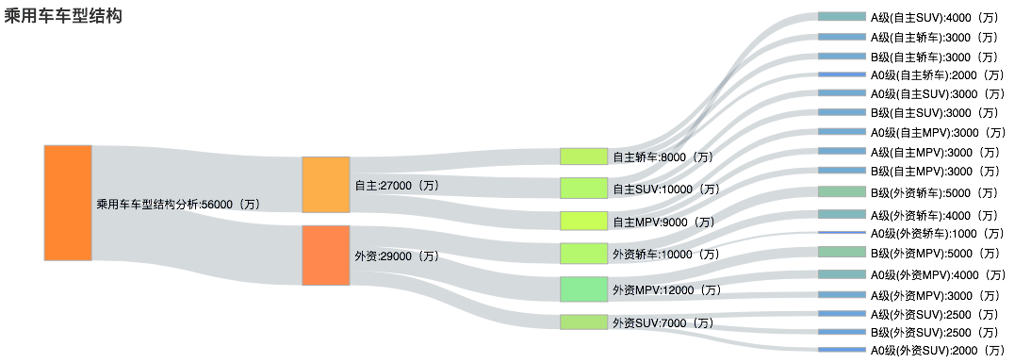

 | 名称：商品库存结构分析

 | 总库存： | 56000万
 | PI： | PI>1 | 27000万 | 商品按竞争地位分类： | NBB | 800万 | 1、食品类 | 200万
 |  |  |  |  |  |  | 2、用品类 | 180万
 |  |  |  |  |  |  | 3、生鲜类 | 120万
 |  |  |  |  |  |  | 4、蔬菜类 | 100万
 |  |  |  |  |  |  | 5、烟酒类 | 100万
 |  |  |  |  |  |  | 6、饮料类 | 100万
 |  |  |  |  | KVI | 1000万 | 1、食品类
 |  |  |  |  |  |  | 2、用品类
 |  |  |  |  |  |  | 3、生鲜类
 |  |  |  |  |  |  | 4、蔬菜类
 |  |  |  |  |  |  | 5、烟酒类
 |  |  |  |  |  |  | 6、饮料类
 |  |  |  |  | ForeGround | 900万 | 1、食品类
 |  |  |  |  |  |  | 2、用品类
 |  |  |  |  |  |  | 3、生鲜类
 |  |  |  |  |  |  | 4、蔬菜类
 |  |  |  |  |  |  | 5、烟酒类
 |  |  |  |  |  |  | 6、饮料类
 |  | PI<1 | 29000万 | 商品按竞争地位分类： | NBB | 1000万 | 1、食品类
 |  |  |  |  |  |  | 2、用品类
 |  |  |  |  |  |  | 3、生鲜类
 |  |  |  |  |  |  | 4、蔬菜类
 |  |  |  |  |  |  | 5、烟酒类
 |  |  |  |  |  |  | 6、饮料类
 |  |  |  |  | KVI | 1200万 | 1、食品类
 |  |  |  |  |  |  | 2、用品类
 |  |  |  |  |  |  | 3、生鲜类
 |  |  |  |  |  |  | 4、蔬菜类
 |  |  |  |  |  |  | 5、烟酒类
 |  |  |  |  |  |  | 6、饮料类
 |  |  |  |  | ForeGround | 700万 | 1、食品类
 |  |  |  |  |  |  | 2、用品类
 |  |  |  |  |  |  | 3、生鲜类
 |  |  |  |  |  |  | 4、蔬菜类
 |  |  |  |  |  |  | 5、烟酒类
 |  |  |  |  |  |  | 6、饮料类

图2
面板1 | 商品现状分析

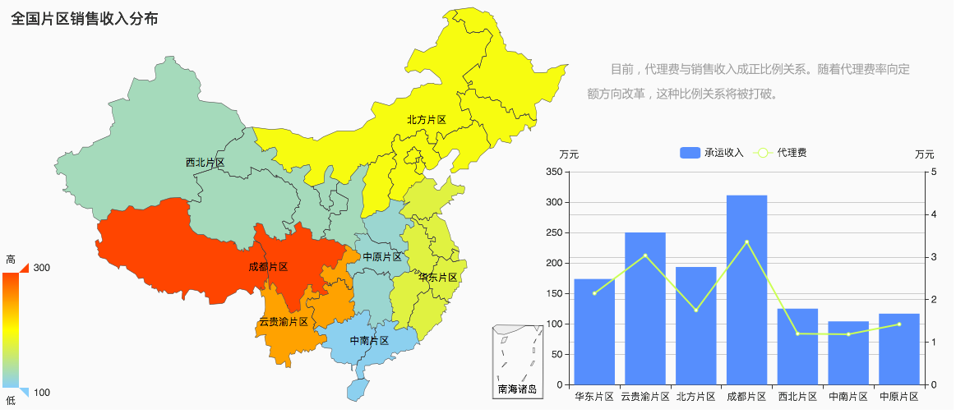
 |  |  |  |  |  |  |  |  |  | 商品价格智能决策平台

加筛选项 | 商品竞争地位--》Category--》item

对于地图： | 根据商品PI | PI>1 | 红色 | 还是按照这个片区来划分:；各片区下面区分为门店：如北京门店，重庆门店 |  |  | （加上item的信息）
 |  | .1>PI>0.8 | 草绿色 |  |  | category | item | 价格 | 成本
 |  | 0.8>PI>0.5 | 水蓝色 | 指标为： | 现价和成本 | 食品类 | 咖啡 | 承运收入/100000 | 代理费/1000
 |  | PI <0.5 | 黄色

